Нормальность
 |  | ВН |  | All | ВН |  | All | ВН.Анамнез |  | All | CD4 кл/мкл |  | All
 |  | БМ | N | 54 | БМ | N | 55 | БМ | N | 51 | БМ | N | 51
 |  | плазма | Shapiro-Wilk W | 0.8354 | ликвор | Shapiro-Wilk W | 0.8531 | плазма | Shapiro-Wilk W | 0.8261 | плазма | Shapiro-Wilk W | 0.6605
ID п | 59 | 5.7937903847 | p(normal) | 3.17E-06 | 4.6748611407 | p(normal) | 8.311E-06 | 4.9542425094 | p(normal) | 3.095E-06 | 397 | p(normal) | 1.354E-09
ID п | 40 | 6.5263392774 | Anderson-Darling A | 1.751 | 5.4653828514 | Anderson-Darling A | 2.581 | 6.3530606418 | Anderson-Darling A | 2.288 | 213 | Anderson-Darling A | 3.888
ID п | 64 | 5.6532125138 | p(normal) | 0.0001518 | 5.0453229788 | p(normal) | 1.34E-06 | 5.3053449195 | p(normal) | 7.001E-06 | 126 | p(normal) | 7.919E-10
ID п | 8 | 5.542825427 | p(Monte Carlo) | 0.0005 | 0 | p(Monte Carlo) | 0.0001 | 5.4916837928 | p(Monte Carlo) | 0.0001 | 122 | p(Monte Carlo) | 0.0001
ID п | 10 | 5.8662873391 | Lilliefors L | 0.1587 | 4.6599162001 | Lilliefors L | 0.1626 | 5.7767142562 | Lilliefors L | 0.1658 | 103 | Lilliefors L | 0.2076
ID п | 26 | 4.511883361 | p(normal) | 0.0001 | 3.3159703455 | p(normal) | 0.0001 | 4.8656250523 | p(normal) | 0.0001 | 103 | p(normal) | 0.0001
ID п | 46 | 3.6232492904 | p(Monte Carlo) | 0.0022 | 4.4785664956 | p(Monte Carlo) | 0.0009 | 5.7696165653 | p(Monte Carlo) | 0.0008 | 99 | p(Monte Carlo) | 0.0001
ID п | 56 | 4.0934216852 | Jarque-Bera JB | 100.1 | 0 | Jarque-Bera JB | 14.73 | 3.5927317664 | Jarque-Bera JB | 88.06 | 99 | Jarque-Bera JB | 577.9
ID п | 38 | 3.719331287 | p(normal) | 1.841E-22 | 2.6711728427 | p(normal) | 0.0006338 | 4.8083595397 | p(normal) | 7.544E-20 | 85 | p(normal) | 3.298E-126
ID п | 53 | 5.9278834103 | p(Monte Carlo) | 0.0001 | 0 | p(Monte Carlo) | 0.0073 | 5.4334321847 | p(Monte Carlo) | 0.0002 | 85 | p(Monte Carlo) | 0.0001
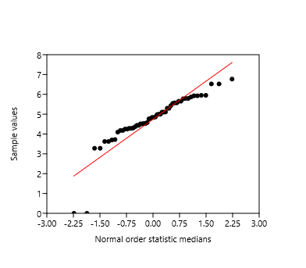
ID п | 25 | 4.367355921 |  |  | 4.1635191626 |  |  | 4.2502979923 |  |  | 83
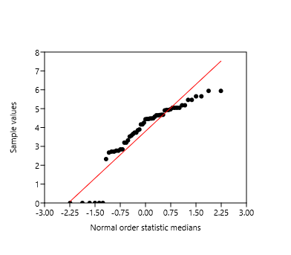
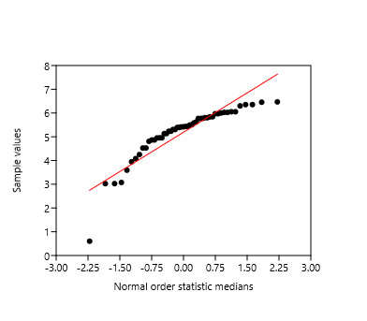
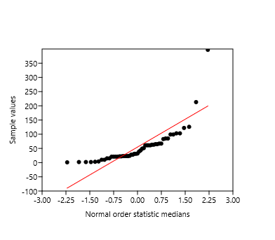
ID п | 12 | 5.5705429399 |  |  | 3.8964711005 |  |  | 5.4167686136 |  |  | 67
ID п | 27 | 4.2479732664 |  |  | 4.9296028233 |  |  | 5.8412449368 |  |  | 67
ID п | 39 | 5.9508514589 |  |  | 4.4522619041 |  |  | 5.230808981 |  |  | 65
ID п | 11 | 5.2988530764 |  |  | 4.64621742 |  |  | 5.3914326717 |  |  | 65
ID п | 48 | 4.9781805169 |  |  | 2.7226339225 |  |  | 3.9459607036 |  |  | 63
ID п | 17 | 6.7693773261 |  |  | 4.906572061 |  |  | 3.0755469614 |  |  | 63
ID п | 59 | 5.7937903847 |  |  | 4.9632871561 |  |  | 4.9542425094 |  |  | 61
ID п | 40 | 6.5263392774 |  |  | 4.6748611407 |  |  | 6.3530606418 |  |  | 61
ID п | 64 | 5.6532125138 |  |  | 5.4653828514 |  |  | 5.3053449195 |  |  | 61
ID п | 26 | 4.511883361 |  |  | 5.0453229788 |  |  | 4.8656250523 |  |  | 61
ID п | 46 | 3.6232492904 |  |  | 4.4785664956 |  |  | 5.7696165653 |  |  | 51
ID п | 53 | 5.9278834103 |  |  | 0 |  |  | 5.4334321847 |  |  | 49
ID п | 12 | 5.5705429399 |  |  | 4.1635191626 |  |  | 5.4167686136 |  |  | 43
ID п | 27 | 4.2479732664 |  |  | 4.9296028233 |  |  | 5.8412449368 |  |  | 39
ID п | 39 | 5.9508514589 |  |  | 4.4522619041 |  |  | 5.230808981 |  |  | 32
ID п | 11 | 5.2988530764 |  |  | 4.64621742 |  |  | 5.3914326717 |  |  | 31
ID п | 52 | 4.7831886911 |  |  | 2.7226339225 |  |  | 6.2996526203 |  |  | 31
ID п | 61 | 5.7754713641 |  |  | 3.5704261784 |  |  | 6.4555563674 |  |  | 28
ID п | 71 | 5.4313637642 |  |  | 3.657820456 |  |  | 6.0017972951 |  |  | 28
ID п | 73 | 3.6989700043 |  |  | 3.8512583487 |  |  | 0.60205999133 |  |  | 24
ID п | 79 | 4.8353417278 |  |  | 4.2552725051 |  |  | 5.9688195131 |  |  | 23
ID п | 79 | 4.8353417278 |  |  | 2.8419848046 |  |  | 5.9688195131 |  |  | 23
ID п | 80 | 5.1021008249 |  |  | 2.8419848046 |  |  | 6.0528447071 |  |  | 23
ID п | 80 | 5.1021008249 |  |  | 5.0431146006 |  |  | 6.0528447071 |  |  | 23
ID п | 81 | 4.5297254306 |  |  | 5.0431146006 |  |  | 5.6252342297 |  |  | 22
ID п | 81 | 4.5297254306 |  |  | 2.7715874809 |  |  | 4.080554339 |  |  | 22
ID п | 82 | 5.1102832394 |  |  | 2.7715874809 |  |  | 6.4677032404 |  |  | 21
ID п | 84 | 4.3037143087 |  |  | 0 |  |  | 5.5824963046 |  |  | 21
ID п | 86 | 4.5789255895 |  |  | 2.3263358609 |  |  | 5.5051499783 |  |  | 21
ID п | 87 | 4.8623758994 |  |  | 4.5725928211 |  |  | 4.5259384041 |  |  | 21
ID п | 88 | 4.7633830642 |  |  | 0 |  |  | 4.5259384041 |  |  | 15
ID п | 89 | 0 |  |  | 4.4387321628 |  |  | 3.026941628 |  |  | 15
ID п | 90 | 4.1779114761 |  |  | 4.4880286855 |  |  | 3.026941628 |  |  | 10
ID п | 90 | 4.1779114761 |  |  | 5.1776086359 |  |  | 5.8029330514 |  |  | 10
ID п | 92 | 4.2848591767 |  |  | 5.1776086359 |  |  | 5.8029330514 |  |  | 4
ID п | 92 | 4.2848591767 |  |  | 3.1972805581 |  |  | 5.1317790094 |  |  | 3
ID п | 94 | 4.4376713048 |  |  | 3.1972805581 |  |  | 5.1317790094 |  |  | 2
ID п | 94 | 4.4376713048 |  |  | 5.9408809003 |  |  | 6.026042721 |  |  | 2
ID п | 95 | 3.2808059284 |  |  | 5.9408809003 |  |  | 6.026042721 |  |  | 2
ID п | 95 | 3.2808059284 |  |  | 3.7307015443 |  |  | 4.9505936264 |  |  | 1
ID п | 96 | 4.9975829521 |  |  | 3.7307015443
ID п | 96 | 4.9975829521 |  |  | 5.652588612
ID п | 97 | 0 |  |  | 5.652588612
 |  |  |  |  | 3.5177235948

Попарное сравнение
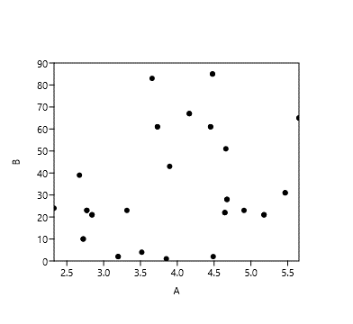
ВН | ВН | Tests for equal means |  |  |  |  |  | ВН | ВН.Анамнез | Tests for equal means |  |  |  |  |  | ВН | CD4 кл/мкл | БМ пл>БМ лик | БМ лик>БМ пл | Tests for equal medians
БМ | БМ |  |  |  |  |  |  | БМ | БМ |  |  |  |  |  |  | БМ | БМ | CD4 кл/мкл | CD4 кл/мкл
плазма | ликвор | A | B |  |  |  |  | плазма | плазма | A | B |  |  |  |  | ликвор | плазма | БМ | БМ | A | B
5.7937903847 | 4.6748611407 | N: | 54 | N: | 54 |  |  | 5.7937903847 | 4.9542425094 | N: | 51 | N: | 51 |  |  | 4.6748611407 | 28 | плазма | плазма | N: | 28 | N: | 9
6.5263392774 | 5.4653828514 | Mean: | 2021344 | Mean: | 2482250 |  |  | 6.5263392774 | 6.3530606418 | Mean: | 4.729 | Mean: | 5.0727 |  |  | 5.4653828514 | 31 | 28 | 61 | Mean rank: | 14.973 | Mean rank: | 4.027
5.6532125138 | 5.0453229788 | 95% conf.: | (4.4024 5.0844) | 95% conf.: | (3.4473 4.292) |  |  | 5.6532125138 | 5.3053449195 | 95% conf.: | (4.3678 5.0902) | 95% conf.: | (4.745 5.4003) |  |  | 4.6599162001 | 51 | 31 | 61
5.542825427 | 4.6599162001 | Variance: | 1354687 | Variance: | 746954 |  |  | 5.542825427 | 5.4916837928 | Variance: | 1677196 | Variance: | 610687 |  |  | 3.3159703455 | 23 | 51 | 2 | Mann-Whitn U : | 104
5.8662873391 | 3.3159703455 |  |  |  |  |  |  | 5.8662873391 | 5.7767142562 |  |  |  |  |  |  | 4.4785664956 | 85 | 23 | 21 | z : | 0.76258 | p (same med.): | 0.44571
4.511883361 | 4.4785664956 | Difference between means: | 0.87381 |  |  |  |  | 4.511883361 | 4.8656250523 | Difference between means: | 0.34368 |  |  |  |  | 2.6711728427 | 39 | 85 | 21 | Monte Carlo permutation: | p (same med.): | 0.457
3.6232492904 | 0 | 95% conf. interval (parametric): | (0.33723 1.4104) |  |  |  |  | 3.6232492904 | 5.7696165653 | 95% conf. interval (parametric): | (-0.13802 0.82537) |  |  |  |  | 4.1635191626 | 67 | 63 | 15
4.0934216852 | 2.6711728427 | 95% conf. interval (bootstrap): | (0.34165 1.4047) |  |  |  |  | 4.0934216852 | 3.5927317664 | 95% conf. interval (bootstrap): | (-0.12884 0.8121) |  |  |  |  | 3.8964711005 | 43 | 39 | 15
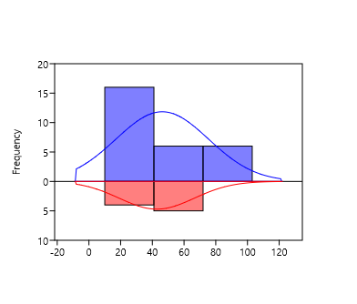
3.719331287 | 0 |  |  |  |  |  |  | 3.719331287 | 4.8083595397 |  |  |  |  |  |  | 4.4522619041 | 61 | 3 | 61
5.9278834103 | 4.1635191626 | t : | 141045 | p (same mean): | 0.0016561 | Critical t value (p=0.05): | 2894914 | 5.9278834103 | 5.4334321847 | t : | 823624 | p (same mean): | 0.16003 | Critical t value (p=0.05): | 1.984 | 4.64621742 | 22 | 67 | 61
4.367355921 | 3.8964711005 | Uneq. var. t : | 141045 | p (same mean): | 0.001676 |  |  | 4.367355921 | 4.2502979923 | Uneq. var. t : | 823624 | p (same mean): | 0.16005 |  |  | 2.7226339225 | 10 | 43 | 65
5.5705429399 | 4.9296028233 | Monte Carlo permutation: | p (same mean): | 0.0015 |  |  |  | 5.5705429399 | 5.4167686136 | Monte Carlo permutation: | p (same mean): | 0.1647 |  |  |  | 4.906572061 | 23 | 99 | 65
4.2479732664 | 4.4522619041 |  |  |  |  |  |  | 4.2479732664 | 5.8412449368 |  |  |  |  |  |  | 4.6748611407 | 28 | 22 | 4
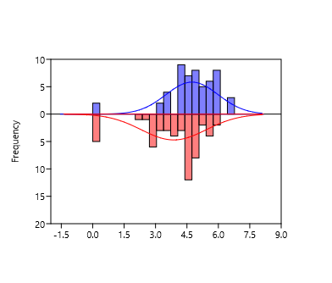
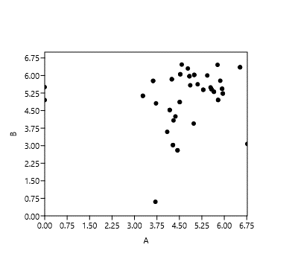
5.9508514589 | 4.64621742 |  |  |  |  |  |  | 5.9508514589 | 5.230808981 |  |  |  |  |  |  | 5.4653828514 | 31 | 10
5.2988530764 | 2.7226339225 |  |  |  |  |  |  | 5.2988530764 | 5.3914326717 |  |  |  |  |  |  | 4.4785664956 | 85 | 23
4.9781805169 | 4.906572061 |  |  |  |  |  |  | 4.9781805169 | 3.9459607036 |  |  |  |  |  |  | 4.1635191626 | 67 | 28
6.7693773261 | 4.9632871561 |  |  |  |  |  |  | 6.7693773261 | 3.0755469614 |  |  |  |  |  |  | 4.4522619041 | 61 | 31
5.7937903847 | 4.6748611407 |  |  |  |  |  |  | 5.7937903847 | 4.9542425094 |  |  |  |  |  |  | 4.64621742 | 22 | 85
6.5263392774 | 5.4653828514 |  |  |  |  |  |  | 6.5263392774 | 6.3530606418 |  |  |  |  |  |  | 2.7226339225 | 10 | 63
5.6532125138 | 5.0453229788 |  |  |  |  |  |  | 5.6532125138 | 5.3053449195 |  |  |  |  |  |  | 3.657820456 | 83 | 67
4.511883361 | 4.4785664956 |  |  |  |  |  |  | 4.511883361 | 4.8656250523 |  |  |  |  |  |  | 3.8512583487 | 1 | 99
3.6232492904 | 0 |  |  |  |  |  |  | 3.6232492904 | 5.7696165653 |  |  |  |  |  |  | 2.8419848046 | 21 | 22
5.9278834103 | 4.1635191626 |  |  |  |  |  |  | 5.9278834103 | 5.4334321847 |  |  |  |  |  |  | 2.8419848046 | 21 | 10
5.5705429399 | 4.9296028233 |  |  |  |  |  |  | 5.5705429399 | 5.4167686136 |  |  |  |  |  |  | 2.7715874809 | 23 | 83
4.2479732664 | 4.4522619041 |  |  |  |  |  |  | 4.2479732664 | 5.8412449368 |  |  |  |  |  |  | 2.7715874809 | 23 | 1
5.9508514589 | 4.64621742 |  |  |  |  |  |  | 5.9508514589 | 5.230808981 |  |  |  |  |  |  | 2.3263358609 | 24 | 21
5.2988530764 | 2.7226339225 |  |  |  |  |  |  | 5.2988530764 | 5.3914326717 |  |  |  |  |  |  | 4.4880286855 | 2 | 21
4.7831886911 | 3.5704261784 |  |  |  |  |  |  | 4.7831886911 | 6.2996526203 |  |  |  |  |  |  | 5.1776086359 | 21 | 23
5.7754713641 | 3.657820456 |  |  |  |  |  |  | 5.7754713641 | 6.4555563674 |  |  |  |  |  |  | 5.1776086359 | 21 | 23
5.4313637642 | 3.8512583487 |  |  |  |  |  |  | 5.4313637642 | 6.0017972951 |  |  |  |  |  |  | 3.1972805581 | 2 | 32
3.6989700043 | 4.2552725051 |  |  |  |  |  |  | 3.6989700043 | 0.60205999133 |  |  |  |  |  |  | 3.1972805581 | 2 | 24
4.8353417278 | 2.8419848046 |  |  |  |  |  |  | 4.8353417278 | 5.9688195131 |  |  |  |  |  |  | 3.7307015443 | 61 | 49
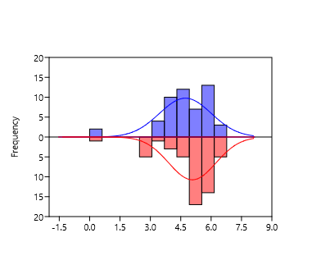
4.8353417278 | 2.8419848046 |  |  |  |  |  |  | 4.8353417278 | 5.9688195131 |  |  |  |  |  |  | 3.7307015443 | 61 | 2
5.1021008249 | 5.0431146006 |  |  |  |  |  |  | 4.5297254306 | 6.0528447071 |  |  |  |  |  |  | 5.652588612 | 65 | 2
5.1021008249 | 5.0431146006 |  |  |  |  |  |  | 4.5297254306 | 6.0528447071 |  |  |  |  |  |  | 5.652588612 | 65 | 2
4.5297254306 | 2.7715874809 |  |  |  |  |  |  | 5.1102832394 | 5.6252342297 |  |  |  |  |  |  | 3.5177235948 | 4
4.5297254306 | 2.7715874809 |  |  |  |  |  |  | 4.3037143087 | 4.080554339
5.1102832394 | 0 |  |  |  |  |  |  | 4.5789255895 | 6.4677032404
4.3037143087 | 2.3263358609 |  |  |  |  |  |  | 4.8623758994 | 5.5824963046
4.5789255895 | 4.5725928211 |  |  |  |  |  |  | 0 | 5.5051499783
4.8623758994 | 0 |  |  |  |  |  |  | 4.1779114761 | 4.5259384041
4.7633830642 | 4.4387321628 |  |  |  |  |  |  | 4.1779114761 | 4.5259384041
0 | 4.4880286855 |  |  |  |  |  |  | 4.2848591767 | 3.026941628
4.1779114761 | 5.1776086359 |  |  |  |  |  |  | 4.2848591767 | 3.026941628
4.1779114761 | 5.1776086359 |  |  |  |  |  |  | 4.4376713048 | 2.8027737253
4.2848591767 | 3.1972805581 |  |  |  |  |  |  | 4.4376713048 | 2.8027737253
4.2848591767 | 3.1972805581 |  |  |  |  |  |  | 3.2808059284 | 5.1317790094
4.4376713048 | 5.9408809003 |  |  |  |  |  |  | 3.2808059284 | 5.1317790094
4.4376713048 | 5.9408809003 |  |  |  |  |  |  | 4.9975829521 | 6.026042721
3.2808059284 | 3.7307015443 |  |  |  |  |  |  | 4.9975829521 | 6.026042721
3.2808059284 | 3.7307015443 |  |  |  |  |  |  | 0 | 4.9505936264
4.9975829521 | 5.652588612
4.9975829521 | 5.652588612
0 | 3.5177235948

